Sheet1
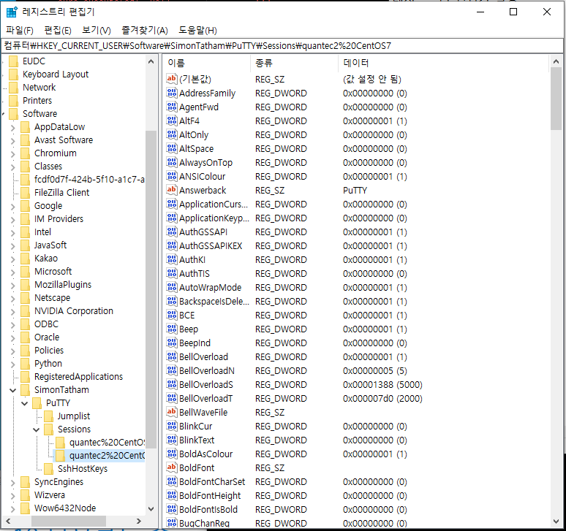
레지스트리 편집기를 켜서 putty sessions 에서 설정하고자 하는 환경을 선택한다.

Sheet2
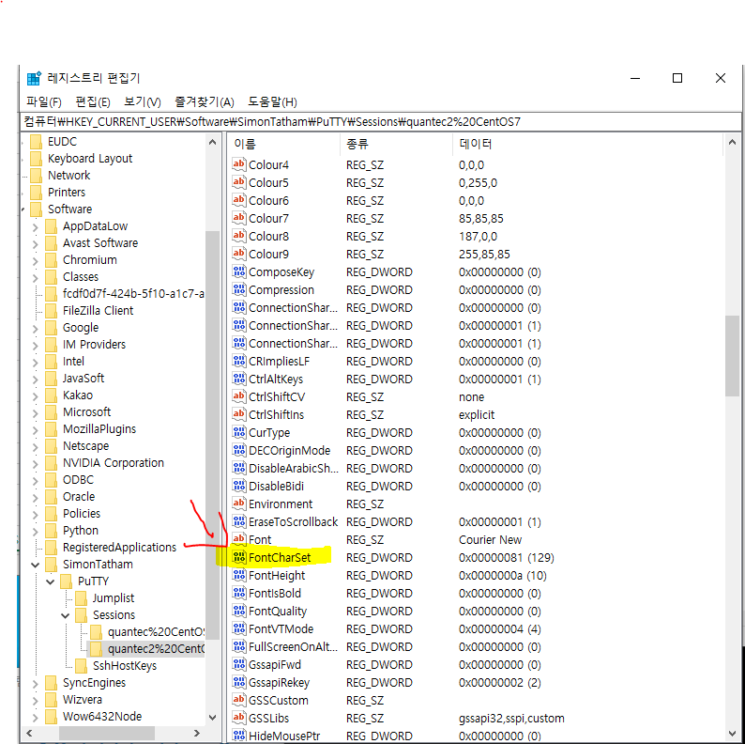
FontCharset 을 찾아 더블클릭!

Sheet3
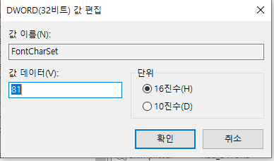
FontCharSet 의 값 데이터를 81로 바꿔준다 !

Sheet4
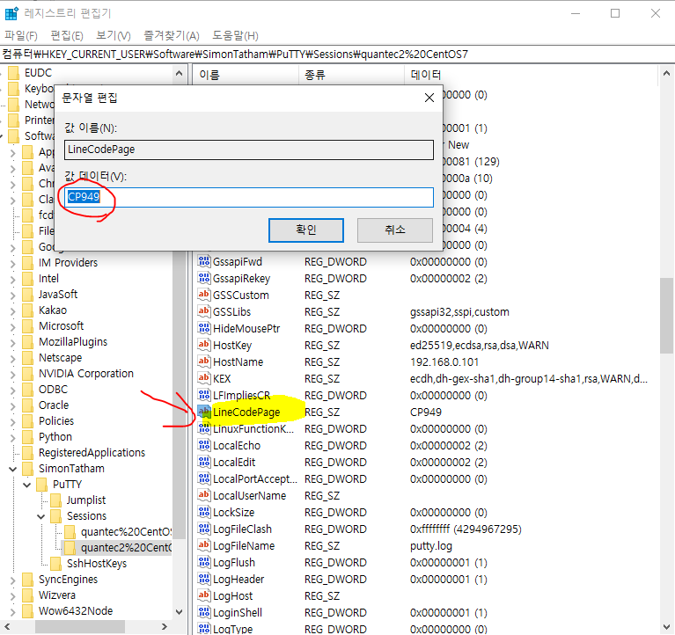
FontCharSet 과 같이 LineCodepage를 찾아 값 데이터를 CP949로 바꿔준다 그러고 나서 linux 환경에 들어가서 확인 !

